1.組織方針・体制
テンプレート | サンプル
◆業務継続計画（ＢＣＰ）策定の目的と基本方針 | ◆業務継続計画（ＢＣＰ）策定の目的と基本方針
目的 | 目的
 | ※自施設の方針を鑑み、記載する ※①自施設の理念 ②地域の地理的特性 ③地域の災害経験が入るとより良いものになる 例) 当院は、開設以来、地域包括ケアシステム構築・地域共生社会の実現において重要な役割を担ってきた。①近隣の医療･介護･保険期間と協働し、地域に「治し、支える」医療の提供 ②地域の人々、療養場所や最期の場所を自由に選択できるような「地域づくり」への貢献 ③地域に「安心」を提供できる人材の育成、これら当院の３つの理念のもと、今後も 地域の期待に応え続けていくとともに、利用者のいのちや生活を守るという社会的責務を果たしたいと考えている。 当院は多くの河川に囲まれており、河川の氾濫で交通網が遮断されれば、訪問診療の継続や職員の通勤に影響する。また、南海トラフ地震の被災予測範囲にも位置する。有事においても、当院の外来診療及び訪問診療を継続できるように、また万が一、中断せざるをえない状況になった場合でも、平時からの近隣の診療所との連携により、医療提供を継続し、早期復旧を目指すためにBCPをここに策定する。 さらには、地域包括ケアシステム、地域共生社会構築の文脈の中で、周辺の医療介護福祉機関や行政との連携をベースとする「地域BCP」へと繋げ、地域全体でPreventable Disaster Death（PDD：防ぎ得た災害関連死）の阻止に努める。
基本方針 | 基本方針
 | 例) 昨今、自然災害や医療機関をターゲットにした事件が頻繁に発生している。地震・台風など自然災害や感染症、さらには人災からの被害を最小限に抑え、利用者や地域住民の期待に応えて医療提供体制を存続することは重要なことである。 そのためには普段から十分な“備え”をし、どのような災害が発生しても迅速に適切な対応がとれることを目指す。 １) 職員のいのちと安全を最優先にする ２) 利用者のいのちと生活を守る医療提供を途切れさせない ３) 地域住民の助けとなる ４） 職員の権利と意思を尊重する

◆業務継続計画（BCP）の策定・管理体制 | ◆業務継続計画（BCP）の策定・管理体制
BCP責任者（BCPトップマネジャー） | BCP責任者（BCPトップマネジャー）
災害対策本部長 | 災害対策本部長 | （例） 所 長 〇〇 〇〇〇
有事におけるBCPの発動者 | 有事におけるBCPの発動者 | （例） 所長 〇〇 〇〇〇 (所長不在の場合：主任が代行)
BCPリーダー | BCPリーダー | （例） 主任 〇〇 〇〇〇

◇コングロマリット経営の場合（該当しない場合削除可） | ◇コングロマリット経営の場合（該当しない場合削除可）
法人理事長
方針の決定・判断
法人理事長
方針の決定・判断

・ 事業継続の目的、プログラムの構造、手順等の開発
・ リスク評価や事業影響分析（BIA）及び事業継続戦略等のコアとなる要素の開発
・ BCP策定/BCMの進捗管理（BCPの作成改訂、管理）
・ 職員の教育、啓発、訓練、テスト等に関する進捗管理
・ 対外的な対応（DMAT関連（外部支援）、関連会議、対外的な訓練）
・ ロジスティックス（物品、医薬品、燃料、通信等の確保）に関すること
・ 連絡体制の整備等に関すること(EMIS、防災無線、衛星通信、院内（施設内）無線等)
（改変可）
・ 事業継続の目的、プログラムの構造、手順等の開発
・ リスク評価や事業影響分析（BIA）及び事業継続戦略等のコアとなる要素の開発
・ BCP策定/BCMの進捗管理（BCPの作成改訂、管理）
・ 職員の教育、啓発、訓練、テスト等に関する進捗管理
・ 対外的な対応（DMAT関連（外部支援）、関連会議、対外的な訓練）
・ ロジスティックス（物品、医薬品、燃料、通信等の確保）に関すること
・ 連絡体制の整備等に関すること(EMIS、防災無線、衛星通信、院内（施設内）無線等)
（改変可）

BCP運営委員会
（タスクフォース）
BCP運営委員会
（タスクフォース）

各機関・施設長
・ 各機関・施設のリスク評価や事業影響分析（BIA）のファシリテート
・ 職員の教育、啓発、訓練、テストの遂行
（改変可）
・ 各機関・施設のリスク評価や事業影響分析（BIA）のファシリテート
・ 職員の教育、啓発、訓練、テストの遂行
（改変可）
各機関・施設長

現場
（フロントランナー）
・ アクションプランの作成
（改変可）
・ アクションプランの作成
（改変可）
現場
（フロントランナー）

2.リスクの頻度と影響
リスクの頻度と影響

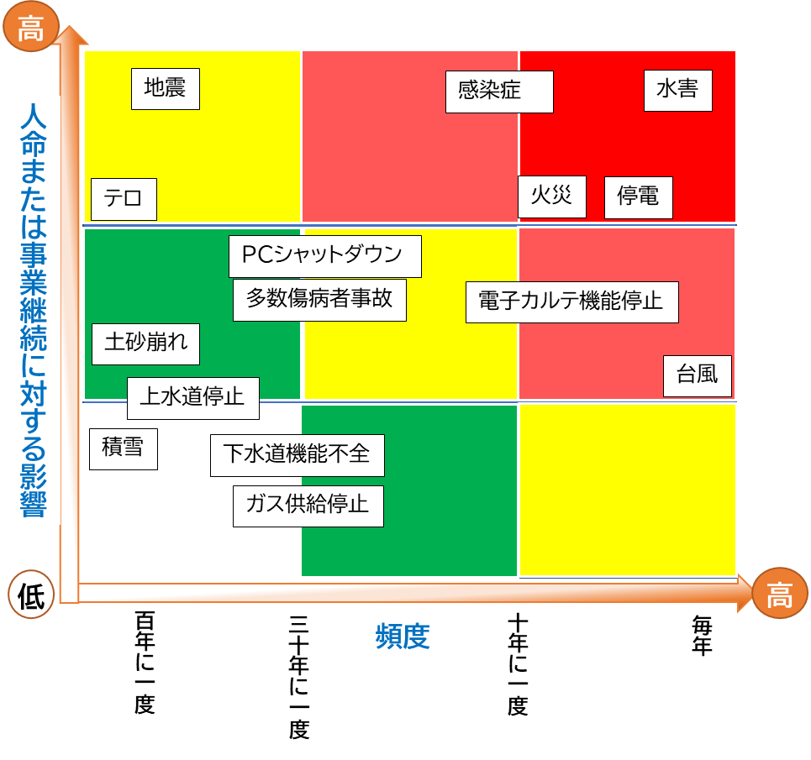

火災
感染症

水害
停電
地震

台風
上水道停止

積雪
下水道機能不全

土砂崩れ
ガス供給停止

PCシャットダウン
多数傷病者事故

電子カルテ機能停止
テロ

bbb

3.アクションカード（地震・津波）
地震・（津波）
地震・（津波）
テンプレート |  |  | サンプル
発災直後 アクションカード |  |  | 発災直後 アクションカード
◆◆◆デフォルトルール◆◆◆ 自らの安全確保が最優先 アクションカードに沿って対応後は診療所（または代替拠点）に帰所 |  |  | ◆◆◆デフォルトルール◆◆◆ 自らの安全確保が最優先 アクションカードに沿って対応後は診療所（または代替拠点）に帰所

災害モード「ON」：緊急地震速報の発報、⼤きな地震を感じた場合に発動 |  |  | 災害モード「ON」：緊急地震速報の発報、⼤きな地震を感じた場合に発動
訪問先 | 移動中 | 診療所 | 訪問先 | 移動中 | 診療所・自宅
 |  |  | □ 自身の安全確保 | □ 自身の安全確保 | □ 自身の安全確保
 |  |  | □ 患者および同居家族の安全確保 | □ 車を安全な場所に停車 （津波の可能性あり➡高台に避難） | □ 避難出口の確保
 |  |  | □ 避難出口の確保 | □ スマホは「省電力モード」にして、バッテリー消費の軽減 | □ 津波被害の可能性があるときは、揺れが落ち着いたら直ちに上階、高台に避難
 |  |  | □ 電気を必要とする医療機器の バッテリーへの切り替えの確認 | ➡通信が繋がる場合 | □ 院長または代行者による本震・余震に備えて、代替拠点を開設するか（避難）の判断
 |  |  | □ 津波被害の可能性があるときは、揺れが落ち着いたら直ちに上階、高台に避難 | □ 自己の状況の報告 | ➡避難しない場合、二次災害の予防
 |  |  | □ 本震・余震に備え、患者には避難所への移動、もしくは自宅避難を指示 | □ 次のアクションの指示に従う | □ ガスの火を止める
 |  |  | □ 在宅避難の場合、二次災害の予防 | ➡通信が繋がらない場合 | □揺れがおさまったら、必ず「器具栓」・「ガス栓」・「メータガス栓」を閉める
 |  |  | □ ガスの火を止める | □ 診療所または代替拠点へ移動 | □ 電気のブレーカーを落とす
 |  |  | □揺れがおさまったら、必ず「器具栓」・「ガス栓」・「メータガス栓」を閉める | ➡道路の状況等で、診療所までに移動が難しい場合、避難所等、安全な場所に一時避難 | □ 懐中電灯などの明かりを確保
 |  |  | □ 電気のブレーカーを落とす | ➡診療所への帰路にあるガソリンスタンドで給油可能であれば、給油しておく | □ 電気のコンセントを抜く
 |  |  | □ 懐中電灯などの明かりを確保 |  | ➡代替拠点の開設（避難）の場合
 |  |  | □ 電気のコンセントを抜く |  | □ スタッフへの周知
 |  |  | □ 夏であれば熱中症、冬であれば 低体温症予防のための環境整備 |  | □ 行政や関係機関への周知
 |  |  | □ 電動ベッド・エアマットの調整 |  | □ スマホは「省電力モード」にして、バッテリー消費の軽減
 |  |  | □ スマホは「省電力モード」にして、バッテリー消費の軽減 |  | □ 行政や各種メディアからの情報の集約
 |  |  | ➡通信が繋がる場合 |  | □ 訪問スタッフの安否および状況の把握
 |  |  | □ 自己の状況の報告 |  | □ 院長または代行者による対応レベルの判断
 |  |  | □ 次のアクションの指示に従う
 |  |  | ➡通信が繋がらない場合
 |  |  | □ 二次災害への予防策を講じた上で、診療所または代替拠点へ移動
 |  |  | ➡道路の状況等で、診療所までに移動が難しい場合、避難所等、安全な場所に一時避難
 |  |  | ➡診療所への帰路にあるガソリンスタンドで給油可能であれば、給油しておく

3.アクションカード(火災)
火災
火災
テンプレート |  |  | サンプル
発災直後 アクションカード |  |  | 発災直後 アクションカード

◆◆◆デフォルトルール◆◆◆ 自らの安全確保が最優先 |  |  | ◆◆◆デフォルトルール◆◆◆ 自らの安全確保が最優先
出火に居合わせたら、「通報」「初期消火」「避難」の順に行動する |  |  | 出火に居合わせたら、「通報」「初期消火」「避難」の順に行動する
通報 | 初期消火 | 避難 | 通報 | 初期消火 | 避難
 |  |  | □自身の安全確保 | □火が横に広がっているうちなら消火は可能 | □ 避難するときは、燃えている部屋の窓やドアを閉めて空気を遮断
 |  |  | □「火事だ！」と大声で叫び、隣近所に知らせる | □もし炎が天井に燃え移ったら、初期消火を中断し、すぐに避難 | □同居の家族、近隣のサポートを得ながら利用者の避難支援をする
 |  |  | □声が出ない場合は、音の出る物を叩くなどして異変を知らせる |  | □消防隊（プロ）に救出を依頼するために、自分が先に外に出ることも重要
 |  |  | □近くの人に通報を頼む （小さな火でも119番に通報する） |  | □利用者の服装などにこだわらず、できるだけ早く避難する
 |  |  |  |  | □煙の中を逃げるときは、できるだけ姿勢を低くする
 |  |  |  |  | ▢いったん外に避難したら、再び中には戻らない
 |  |  |  |  | ▢逃げ遅れた人がいたら、消防隊にすぐ知らせる

□出入り口を背後にして、避難路を確保する
□姿勢を低くし、煙を吸い込まないようにする
□炎ではなく、火元を掃くように左右にふる
□ホースが強く振られるので、ノズルをしっかり握る
□消火器の薬剤は全て出し切る
□粉末消火剤の場合、必ず消火を確認する
◆◆◆消火器の使い方◆◆◆ |  |  | ◆◆◆消火器の使い方◆◆◆
 |  |  | ▢安全ピンを上に強く引き抜く ▢ホースのノズルを持ち、火元に向ける ▢レバーを強く握って噴射する

◆◆◆火元別の消火方法◆◆◆ |  |  | ◆◆◆火元別の消火方法◆◆◆
◆ コンロ |  |  | ◆ コンロ | □ 油なべの場合、水をかけのは厳禁。 □ 粉末消火器 ➡なべの全面を覆うように噴射 □ 強化液消火器 ➡なべのふちに向け噴射 □ 消火器がない場合 ➡ぬらしたシーツやバスタオルを手前からかぶせ、空気を遮断
◆ ストーブ |  |  | ◆ ストーブ | □ 消火器は直接火元に向けて噴射する □ 石油ストーブの場合➡粉末消火器を使う □ 消火器がない場合 ➡水にぬらした毛布などを手前からすべらせるようにかぶせ、空気を遮断
◆ 電気器具 |  |  | ◆ 電気器具 | □ コンセントかブレーカーを切り、粉末消火器で消火 □ 泡消火器は、感電のおそれがあるので使用しない □ いきなり水をかけると感電のおそれがある
◆ カーテン・ふすま・障子 |  |  | ◆ カーテン・ふすま・障子 | □ カーテンなどは上に燃え広がる前の対処が重要 □ 火がついたら、引きちぎってから消火 □ ふすまや障子などはけり倒し、足で踏んで消した後、水をしっかりかけて消火

◆◆◆一酸化炭素中毒を予防◆◆◆ |  |  | ◆◆◆一酸化炭素中毒を予防◆◆◆
 |  |  | □ ぬらしたタオルやハンカチなどで、口と鼻をおおう □ できるだけ姿勢を低くする □ 短い距離なら、息をとめて一気に走り抜ける □ 視界が悪いときは、壁づたいに避難する

3.風水害対応マニュアル
テンプレート |  |  |  |  |  |  | サンプル
風水害対応マニュアル |  |  |  |  |  |  | 風水害対応マニュアル
 |  | レベル1 | レベル２ | レベル３ | レベル４ | レベル５ | 住民の 避難行動レベル |  | レベル1 | レベル２ | レベル３ | レベル４ | レベル５
 | 日頃からの備え | 早期注意情報 | 大雨・洪水・高潮注意報 | 高齢者等避難 | 避難指示 | 緊急安全確保 |  | 日頃からの備え | 早期注意情報 | 大雨・洪水・高潮注意報 | 高齢者等避難 | 避難指示 | 緊急安全確保
指揮命令の決定 組織体制 |  |  |  |  |  |  | 指揮命令の決定 組織体制 | 指揮命令：院長 （不在の場合は事務長） 情報・連絡班、救護班の選定 | 指揮命令：院長 （不在の場合は事務長） ・BCP発動の判断 ・情報・連絡班 風水害に関する情報の収集・発信、関係機関との連絡及び情報収集 | 指揮命令：院長 （不在の場合は事務長） ・BCP発動の判断 ・代替拠点を活用するかの判断 ・情報・連絡班 風水害に関する情報の収集・発信、関係機関との連絡及び情報収集 | 指揮命令：院長 （不在の場合は事務長） ・BCP発動の判断 ・情報・連絡班 風水害に関する情報の収集・発信、関係機関との連絡及び情報収集 | 指揮命令：院長 （不在の場合は事務長） ・BCP発動の判断 ・情報・連絡班 風水害に関する情報の収集・発信、関係機関との連絡及び情報収集 | 指揮命令：院長 （不在の場合は事務長）
自分たちの安全確保を目的にとるべき行動 |  |  |  |  |  |  | 組織としての対応 | 組織体制を組んでおく。 ○緊急連絡体制を組んでおく。 ○スタッフの通勤状況（経路・時間）一覧を作成しておく。 ○避難訓練等の計画を作成しておく。 〇3日間、スタッフ3人が生存可能な食料の備蓄を行っておく。 〇患者の避難場所、避難経路を確認 〇非常持ち出し品の点検を行う 〇過去に起きた水害や土砂災害被害の有無を確認を行う | ・気象情報の収集 ・勤務変更の検討、勤務者の決定（当日はツーマンセル（2人一組）での行動を想定） ・スタッフの家庭事情や家族避難先の確認 ・車へのガソリン補給 ・事務所の床に電化製品などものを置かない。（机などに上げておく） ・自転車が倒れない工夫 ・食料や水の確保 ・モバイルバッテリー、照明機器などの準備 ・訪問するための安全なルートを把握 ・事務所が浸水可能性がある場合は、土嚢などを積む、窓ガラスの防御等 ・必要時、事務所の遠隔監視カメラ設置 | ・ハザードマップ等により、患者宅・施設等の災害リスク、指定緊急避難場所や避難経路、避難のタイミング等を再確認 ・情報を確認しながら、可能な限り通常通りの業務をおこなっていく ・電車が動かなくなる可能性のあるスタッフなどは出勤・退勤を検討する | ・実際に出勤が可能かを確認する ・自宅から診療所、また訪問先への経路の決定する ・業務に必要な衛生・医療資材やスタッフの食事・水分・排泄用品を準備 ・訪問は縮小し、有事体制をとる ・訪問が必要であれば、可能であれば2人態勢を検討する | ・スタッフも避難 ・原則は避難所だが、道路の状況等で移動が困難な場合には、現場にいる建物の上階に避難 ・患者およびスタッフの避難先や状況確認を行う ・通信が維持されている場合は、電話等で医療の提供は続ける | 命を守る行動を優先
患者の 安否確認 |  |  |  |  |  |  | 患者への対応 | ・安否確認優先度の把握 ・患者安否確認一覧の作成 ・各患者の避難経路・場所、移動方法の確認 ・避難の際に持ち出すものの確認・準備 （特に薬剤や衛生材料等） | ・患者安否確認一覧の作成・見直し ・浸水区域の特定 ・安否確認方法の再確認 ・患者の訪問優先度決定 | ・安否確認優先度の把握 ・患者避難確認 ・患者の訪問優先度決定 ・患者の事前避難の調整（訪問予定調整や、ショートステイや親類の家避難、備蓄について） ・この先数日のスケジュールイメージの検討 | ・訪問のキャンセルや振替を調整 ・オンライン診療・電話診療に変更可能な患者は変更 | ・避難区域にあたる患者の避難状況の電話確認
避難の喚起 訪問調整 |  |  |  |  |  |  |  |  | ・確実に被災が予測される場合、特に移動が困難な患者・家族へは、この段階で避難を喚起 ・避難が困難であれば訪問し、避難を介助 （原則、訪問は車を使用で2人で訪問する） | ・患者・家族へ避難を喚起 ・避難が困難であれば訪問し、避難を介助（原則、訪問は車を使用で2人で訪問する） | ・患者・家族へ避難を喚起 ・避難が困難であれば訪問し、避難を介助（原則、訪問は車を使用で2人で訪問する） | ・患者・家族へ避難を喚起 ・避難が困難であれば訪問し、避難を介助（原則、訪問は車を使用で2人で訪問する）
 |  |  |  |  |  |  | 備考 | ※避難指示等が深夜帯になり、診療所への参集が可能かの判断が難しい場合には、自治体の「防災LINE」などにて確認するものとする。 ※スタッフの安否確認等は原則として●●で行うが、繋がらない場合には災害伝言ダイヤルを利用する。 ※スタッフの水分と食事の備蓄(3日分）はあるが、スタッフで調達が可能な場合には持参するものとする。 ※連携施設への連絡については、原則として●●で行うものとする。 ※「避難命令」以降はスタッフ全員が自宅待機できることを理想とする。

情報入手経路 気象庁発表内容 ・気象警報・注意報：、https://www.jma.go.jp/jp/warn/ ・大雨警報（土砂災害）の危険度分布※２：https://www.jma.go.jp/jp/doshamesh/ ・大雨警報（浸水害）の危険度分布：https://www.jma.go.jp/jp/suigaimesh/inund.html ・洪水警報の危険度分布：https://www.jma.go.jp/jp/suigaimesh/flood.html ・指定河川洪水予報：https://www.jma.go.jp/jp/flood/ ・土砂災害警戒情報※３：https://www.jma.go.jp/jp/dosha/ |  |  |  |  |  |  | 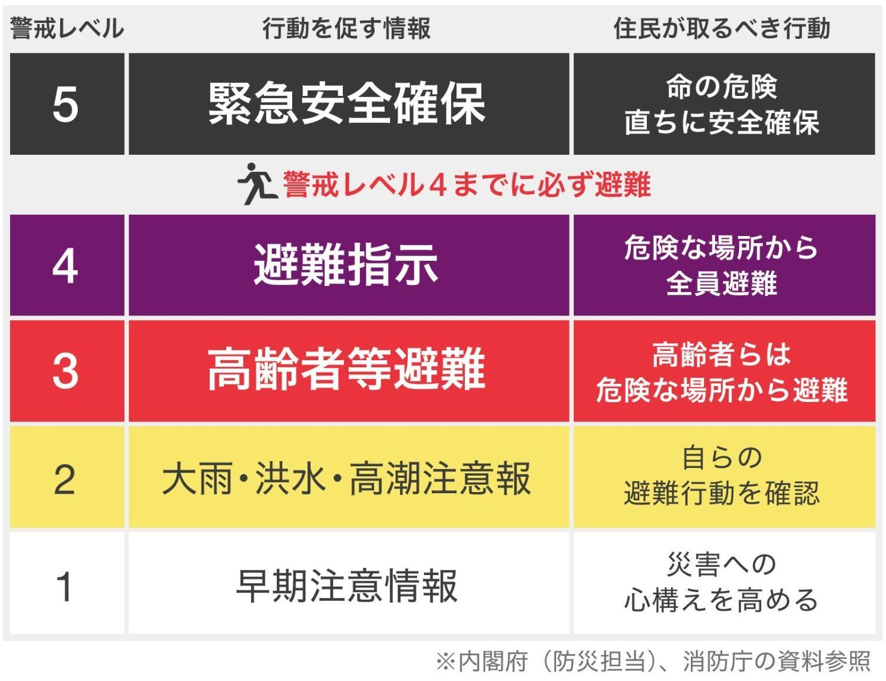 情報入手経路 〇〇市発表内容 ・○○市ホームページ 気象庁発表内容 ・気象警報・注意報：、https://www.jma.go.jp/jp/warn/ ・大雨警報（土砂災害）の危険度分布※２：https://www.jma.go.jp/jp/doshamesh/ ・大雨警報（浸水害）の危険度分布：https://www.jma.go.jp/jp/suigaimesh/inund.html ・洪水警報の危険度分布：https://www.jma.go.jp/jp/suigaimesh/flood.html ・指定河川洪水予報：https://www.jma.go.jp/jp/flood/ ・土砂災害警戒情報※３：https://www.jma.go.jp/jp/dosha/

旧）5,6 BCPサマリー
テンプレート |  |  |  |  |  |  |  | サンプル
Business Continuity Plan |  |  |  |  |  |  |  | Business Continuity Plan
 | ステージング変更 の資源の状況（目安） |  | 対応判断 | 戦略 | 有時の業務継続計画 | 平時からの備え | 担当者と スケジュール |  | ステージング変更 に至る資源の状況（目安） | 対応判断 | 戦略 | 有時の業務継続計画 |  | 平時からの備え | 担当者と スケジュール
 | 人 | 移動 手段
業務を他機関に委ねる
事業所の閉所も検討
ステージ4 |  |  |  |  |  |  |  | ステージ4 | ・８割以上のスタッフが 出務不能 （復職のめどが立たない） | 自機関からの 訪問診療の中止 | ・外来及び訪問診療の中止 ・他機関に患者への医療提供を依頼 ・診療所の継続・継承に関する判断 | 訪問診療業務 | ・中長期的に患者への医療提供を他機関に依頼 ・診療所の継続・継承に関する判断を行う ・就労を希望するスタッフがいた場合、他の医療機関等に繋ぐ ・保健所に休止の届出を行う | １）職能団体に以下を提案する ・こうした事態になった際の対応についての意見交換 ・行政や職能団体ともこうした事態の支援に関する意見交換の場を設ける | 担当：院長 （今年度中）
 |  |  |  |  |  |  |  |  |  |  |  | 記録 | 実施したことを経時的に記録に残しておく | ステージ２に準ずる | ステージ２に準ずる
 |  |  |  |  |  |  |  |  |  |  |  | 請求 | 行わない | ー | ー
 |  |  |  |  |  |  |  |  |  |  |  | 金銭管理 | 支払い先へ事情を説明していく。場合により破産申請をする。 | このような場合の対応について、士業と相談しておく | 担当：院長 （今年度中）
BCP発動
 |  |  |  |  |  |  |  |  |  |  |  | 労務管理 | 出退勤は各自一日の行動メモとして残しておく。 | ステージ２に準ずる | ステージ２に準ずる
 |  |  |  |  |  |  |  |  |  |  |  | メンタルフォロー | 可能な範囲で行う | ステージ２に準ずる | ステージ２に準ずる
連携型BCP、
地域BCPで対応する
ステージ３ |  |  |  |  |  |  |  | ステージ３ | ・5から7割のスタッフの 出務不能が長引く ・移動手段がない ・外来診療スペースが確保できない | 外部からの支援で 訪問診療を継続 | ・優先業務継続の縮小の検討 ・他事業所への代行訪問依頼 | 訪問診療業務 | ◆近隣の医療機関に、一定期間の代行訪問を依頼する ・可能であれば、代行訪問を担う医療機関に出向き、利用者の説明や引継ぎを行う。 ・出向くことが難しければ、オンライン会議または電話等で、代行先に十分に情報提供を行う ・もし、勤務可能なスタッフがいる場合は、オンライン診療は自機関で継続する。 ◆外来診療は中止する | １）代行訪問に関する協定を結んでおく ‐近隣の医療機関と支援協定を締結しておく ・依頼方法、報酬の分配、診療情報の共有方法についてのルールを決める ・患者への説明について相談しておく ・代行依頼の際のロジスティクスとルールを決めておく （患者の個人情報やケアプロトコルの共有方法の確立） | １）担当：院長/事務長 （今年度中）
 |  |  |  |  |  |  |  |  |  |  |  | 記録 | ステージ２に準ずる | ステージ２に準ずる | ステージ２に準ずる
 |  |  |  |  |  |  |  |  |  |  |  | 請求 | ステージ２に準ずる | ステージ２に準ずる | ステージ２に準ずる
BCP発動
 |  |  |  |  |  |  |  |  |  |  |  | 金銭管理 | ステージ２に準ずる | ステージ２に準ずる | ステージ２に準ずる
 |  |  |  |  |  |  |  |  |  |  |  | 労務管理 | ステージ２に準ずる | ステージ２に準ずる | ステージ２に準ずる
 |  |  |  |  |  |  |  |  |  |  |  | メンタルフォロー | ステージ２に準ずる | ステージ２に準ずる | ステージ２に準ずる
ステージ2 |  |  |  |  |  |  |  | ステージ2 | ・２割のスタッフが 出務不能 ・移動手段に支障がある | 自機関のリソースで対応 | ・優先業務を遂行しつつ、早期の業務復旧を目指す ・業務の縮小 ・業務の一時中止 | 訪問・外来 診療業務 | ◆ 往診・臨時・緊急訪問は優先的に対応する ・初回はできるだけ訪問、2回目以降は可能であればオンライン診療も併用しながら、効率化を図る ◆定期訪問は縮小する ・状態の落ち着いている患者については、以下の看護提供方針とする ➡訪問頻度を一時的に落とす ➡オンライン診療に切り替える ◆移動手段 ・道路が寸断している場合、自転車や徒歩などを活用する。 ・近隣の方から自転車を借りるなども検討する。 ◆外来診療は縮小する ➡落ち着いている患者は長期処方をする、またはオンライン診療に切り替える ◆もし訪問件数が激減した場合 ・避難所への介入・在宅避難者の健康モニタイング等に積極的に参加（自然災害）、宿泊療養施設等への介入（新興感染症）など含め収入の確保とその記録を行う | １）緊急参集メンバーの数やスキルから、業務整理（出勤しないとできないこと）および代替拠点でも可能な業務（オンライン診療、ロジスティ クス、各種連絡調整）を洗い出す作業をする ２）訪問頻度を落とす場合の患者・家族への連絡の仕方を確立する ３）代替拠点からオンライン診療を行う場合の患者情報の取り扱いに関するルール作成（法人との交渉、個人情報管理、記録、情報共有等） | １）担当○○ （今年度上半期に実施） ２）担当○○ （今年度中に完成） ３）担当：院長/事務長 （今年度中に完成）

基本的には自機関で対応する
 |  |  |  |  |  |  |  |  |  |  |  | 連携関連業務 | ◆他機関との連携・調整は、最低限のみとする（縮小業務とする） ◆サービス担当者会議・退院時カンファレンスなど多職種カンファレンスについても最低限のみとする（縮小業務とする） ◆できる限り、オンライン等で効率化を図る（通信が維持されている場合） | 1）有事にも情報共有する可能性が高い機関をリストアップし、固定電話・ＦＡＸ以外の連絡先を取得する ２）安否確認ができない患者の情報をどのように行政と共有するかや、そのタイミングについて相談する機会を設ける | １）担当○○ （今年度上半期に実施） ２）担当：院長 （すぐに提案、今年度中に会議を1度持ちたい）
 |  |  |  |  |  |  |  |  |  |  |  | 記録作成・情報共有確認 | ◆基本的には、有事でも訪問をはじめ全ての対応は記録に残しておく（特に2号紙） ◆1号紙、報告書・情報提供書作成・送付、計画書作成・送付、指示書管理、ケアプラン確認は縮小業務とする。 ◆停電の場合、発電機（カセットコンロ型発電機）で電子カルテシステムの電源を確保する。 ◆しばらく電子カルテシステムが使えない場合は、紙の記録用紙で代替する。 ◆○○（医療介護連携コミュニケーションツール）を活用し、他機関の状況を把握し、支援しあう | １）停電で電子カルテシステムが使えない場合に備え、紙の記録用紙を準備しておく（特に2号紙）。またそれを事業所だけでなく、有事の在宅ワークに備え、スタッフの自宅にも常備しておくよう運用を整える ２）停電時への備えをしておく ➡PCは複数台、確保しておく。 ➡モバイルバッテリー、非常用電源の購入 ３）普段の医療介護連携コミュニケーションツールである○○の有事の運用について確認しておく。このツールが使えないときのために、近隣の連携機関とは、SNSで繋がっておく | １）担当○○ （今年度上半期に実施） ２）担当○○ （今年度中に購入） ３）担当：院長 （直近の医療介護連携の会議で提案）
 |  |  |  |  |  |  |  |  |  |  |  | 請求業務 | ◆請求業務・実績入力確認・レセプト送付は、有事でも中断しないようにする。 ◆請求書、領収書の作成・送付や集金業務は一時中止とする。 | １）レセプト業務を担いうるスタッフが1名しかおらず、そのスタッフガ出勤できなくなった時の策を至急検討する必要がある | １）担当：院長＆事務長 （今年度前半に検討）
BCP発動
 |  |  |  |  |  |  |  |  |  |  |  | 備品管理 | ◆PPEの不足時は、レインコートやポロ袋の手製ガウンなど、あるものでの防護をする ◆掃除当番は一時中止、できる人がする | １）衛生材料、特にPPEに関しては、調達のルートを複数持っておく | １）担当○○ （今年度上半期に実施）
 |  |  |  |  |  |  |  |  |  |  |  | 教育・研修 | ◆以下全て一時中止業務とする ①所内会議 ②制度上必要研修 ③法人内研修 ④係、委員会活動 | １）制度上の必要な研修について、有事には猶予が与えられるのかなど、行政に確認しておく。 | １）担当：事務長 （今年度前半に提案）
 |  |  |  |  |  |  |  |  |  |  |  | マネジメント関連 | ◆金銭管理 ・スタッフの給与振り込みは、できるだけ遅らせないようにする ・支払い延期を依頼する ・政府系や行政の緊急つなぎ資金等の制度をすぐ活用する ◆労務管理（出退勤、休暇、超勤、勤務表、携帯当番シフト等） ・出退勤は各自一日の行動メモとして残しておく。 ・一定の人物に業務や決断の負荷がかかりすぎないよう休息と交代を必ず決めて回す。 ◆スタッフのメンタルフォロー ・特に有事体制スタート後、1週間をめどに、面談などを設け、吐き出せる場を作る ◆定期開催の法人内会議・委員会・ミーティングまた、所外ブロック 関連委員会、地域リハ会議"等は一時休止業務とする。 | １）3か月収入が不十分だったと仮定したキャッシュフローがどのくらい必要になるかのシミュレーションをしておく ２）政府系や行政の緊急つなぎ資金等の制度に関する情報を取りまとめて、各診療所に情報提供してもらえるか職能団体に問い合わせる ３）出退勤のメモについて、その書類を作成し、スタッフに周知する ４）メンタルフォローに関する勉強会を実施する | １）担当：院長＆○○ （今年度前半に実施） ２）３）担当：事務長 （今年度後半に実施） ４）担当○○ （今年度下半期に実施）
 |  |  |  |  |  |  |  |  |  |  |  | 利用者対応 | ◆ステーションの状況と看護の提供に関する情報提供を迅速に行う ・訪問頻度を落とす利用者には、どんな時には至急で訪問看護に連絡を欲しいかをしっかり伝える（症状の変化含め） ・テレナーシングに切り替える利用者は、よく通信環境の確認を行う。 | １）有事の際に発行する「ポジションペーパー」のひな形を作っておく ２）メールやSNSなど利用者もしくは家族等と連絡が取れる手段を複数整えておく | １）２）担当○○ （今年度下半期に実施）
ステージ1 |  |  |  |  |  |  |  | ステージ1 | 1割のスタッフが 出務不能 | 危機対応体制を敷き対応 | 災害対応マニュアルに沿って対応 | 緊急・初期対応 | １）スタッフ：発生したリスクに合致する対応マニュアル・アクションカードに沿って対応する ２）管理者：対応マニュアルの沿って指揮を執る | ・ ツールについては、以下のように段階的に整備をしていく １）〇〇年度：地震対応マニュアル・アクションカード作成 ２）〇〇年度：感染症対応マニュアルの改訂 ３）〇〇年度：水害マネジメントシートの改訂 ４）リスク対応計画書に沿って、平時の備えを充実する ５）組織の状況チェックリストで、できていない項目に関し、着実に整備を進めていく（今年度の目標はできていないことの半分を実施することとする） | １）担当○○ （○年〇月末までに完成） ２）担当○○ （○年〇月末までに完成） ３）担当○○ （○年〇月末までに完成） 4）各リスク対応計画書に記載した担当者 （当該計画書ににある期限） ５）担当○○ （○年〇月末までに完成）
災害対応マニュアルで対応する
 |  |  |  |  |  |  |  |  |  |  |  | 利用者対応 |  | １）人工呼吸器装着・在宅酸素療法中の利用者 ・非常用電源の確保をしておく（バッテリーの確保、発電機、自家用車からの電気供給等、各利用者ごとに検討） ・非常用電源のある施設（福祉避難所）等における緊急ショートステイの可能性を探って（開拓して）おく ・在宅避難をする方針の利用者宅の環境整備（食事・排泄等も含め）について、平時から相談し備えておく ２）処方薬 ・1週間分多めに処方し、非常用持ち出し袋に入れておくよう伝える。 ・大きな処方変更があった時には、非常用持ち出し袋のストックも差し替えるよう伝える。 ・最低でも1年に１度、その方のお誕生日月に、非常用持ち出し袋の薬を確認するよう伝える ・本人や家族だけで難しそうな場合は、訪問看護師や薬剤師と連携する。 ３）利用者との連絡方法 ・固定電話以外の連絡方法を各利用者ごとに確立する（家族経由） ・自身もしくは家族から安否情報を発信できる方たちは、そうしてもらうことで、安否確認の効率化を図る。仕組みについてよく検討し整備する。今後、利用者の年齢層もシフトしていくと、普段の訪問時間の連絡などからSNSを活用するようにする。 ４）個別避難支援計画 ・個別避難支援計画を確認。もし立案されていなければ、サービス社担当者会議に近隣住民の方にも参加いただき、有事の避難方法について相談する。 ・独居・老々世帯に限らず、初回訪問の際に、利用者宅のハザードマップの確認、有事の際の避難場所・移動方法、サポートの有無の確認をルーティンとする。 ・ホイッスルを配布または購入してもらう（１つ１00円程度） | １）担当○○ （○年〇月末までに完成） ２）担当○○ （○年〇月末までに完成） ３）担当○○ （○年〇月末までに完成） 4）担当○○ （○年〇月末までに完成）

新）【ｻﾝﾌﾟﾙ】通常業務の洗い出し→BCPサマリー
サンプル |  |  |  | Business Continuity Plan
 |  |  |  | ステージレベル | ステージ1 | ステージ2 | ステージ3 | ステージ4
 |  |  |  | ステージング変更 に至る資源の状況（目安） | 1割のスタッフが出務不能 | ・２割のスタッフが出務不能 ・移動手段に支障がある | ・5から7割のスタッフの出務不能が長引く ・移動手段がない ・外来診療スペースが確保できない | ・８割以上のスタッフが出務不能 （復職のめどが立たない）
BCP発動
BCP発動
BCP発動
通常業務の洗い出し |  |  |  | 対応判断 | 危機対応体制を敷き対応 | 自機関のリソースで対応 | 外部からの支援で訪問診療を継続 | 自機関からの訪問診療の中止
業務項目 | 優先業務 | 縮小業務 | 一時休止業務 | 戦略 | 災害対応マニュアルに沿って対応 | ・優先業務を遂行しつつ、早期の業務復旧を目指す ・業務の縮小 ・業務の一時中止 | ・優先業務継続の縮小の検討 ・他事業所への代行訪問依頼 | ・外来及び訪問診療の中止 ・他機関に患者への医療提供を依頼 ・診療所の継続・継承に関する判断
訪問診療業務 |  |  |  | 訪問診療業務 | 訪問診療業務 | 訪問診療業務 | 訪問診療業務 | 訪問診療業務
①定期訪問・処方・検査 |  | ✔ |  | ①定期訪問・処方・検査 | ○ | ○
②緊急訪問・往診 | ✔ |  |  | ②緊急訪問・往診 | ○ | ○ | ○

外来診療業務 |  |  |  | 外来診療業務 | 外来診療業務 | 外来診療業務 | 外来診療業務 | 外来診療業務
①定期診察・処方 |  | ✔ |  | ①定期診察・処方 | ○ | ○
②検査 （採血・レントゲン・心電図・エコー・HbA1c測定） |  | ✔ |  | ②検査 （採血・レントゲン・心電図・エコー・HbA1c測定） | ○ | ○
③処置（点滴・注射） |  | ✔ |  | ③処置（点滴・注射） | ○ | ○

連携関連業務 |  |  |  | 連携関連業務 | 連携関連業務 | 連携関連業務 | 連携関連業務 | 連携関連業務
①他機関との連携・調整（FAX,電話、メールなど） |  | ✔ |  | ①他機関との連携・調整（FAX,電話、メールなど） | ○ | ○
②サービス担当者会議・退院カンファレンスなど多職種カンファレンス |  |  | ✔ | ②サービス担当者会議・退院カンファレンスなど多職種カンファレンス | ○
③所外ブロック関連委員会、地域リハ会議 |  |  | ✔ | ③所外ブロック関連委員会、地域リハ会議 | ○

記録作成・情報共有確認 |  |  |  | 記録作成・情報共有確認 | 記録作成・情報共有確認 | 記録作成・情報共有確認 | 記録作成・情報共有確認 | 記録作成・情報共有確認
①診療記録 | ✔ |  |  | ①診療記録 | ○ | ○ | ○
②居宅療養管理指導書 作成・管理 |  |  | ✔ | ②居宅療養管理指導書 作成・管理 | ○
③訪問看護指示書 作成・送付・管理 |  | ✔ |  | ③訪問看護指示書 作成・送付・管理 | ○ | ○
④訪問薬剤管理指導書 作成・管理 |  |  | ✔ | ④訪問薬剤管理指導書 作成・管理 | ○
⑤診療計画（クロスログ）の管理 |  | ✔ |  | ⑤診療計画（クロスログ）の管理 | ○ | ○
⑥FAXの確認 |  | ✔ |  | ⑥FAXの確認 | ○ | ○
⑦新患・看取り患者・麻薬使用者リスト管理 |  | ✔ |  | ⑦新患・看取り患者・麻薬使用者リスト管理 | ○ | ○
⑧施設基準届の為の集計 |  |  | ✔ | ⑧施設基準届の為の集計 | ○
請求業務 |  |  |  | 請求業務 | 請求業務 | 請求業務 | 請求業務 | 請求業務
①請求業務・実績入力確認・レセプト送付 | ✔ |  |  | ①請求業務・実績入力確認・レセプト送付 | ○ | ○ | ○
②請求書、領収書の作成、送付 |  |  | ✔ | ②請求書、領収書の作成、送付 | ○

備品管理 |  |  |  | 備品管理 | 備品管理 | 備品管理 | 備品管理 | 備品管理
①消耗品管理（発注、在庫確認） |  | ✔ |  | ①消耗品管理（発注、在庫確認） | ○ | ○
②固定物品の管理（車、自転車、バイク、バイタルグッズ、端末） |  | ✔ |  | ②固定物品の管理（車、自転車、バイク、バイタルグッズ、端末） | ○ | ○
③掃除・整頓 |  |  | ✔ | ③掃除・整頓 | ○
④医療衛生材料の管理 |  | ✔ |  | ④医療衛生材料の管理 | ○ | ○

情報共有・教育・研修 |  |  |  | 情報共有・教育・研修 | 情報共有・教育・研修 | 情報共有・教育・研修 | 情報共有・教育・研修 | 情報共有・教育・研修
①朝のミーティング（利用者情報、連絡事項） |  | ✔ |  | ①朝のミーティング（利用者情報、連絡事項） | ○ | ○
②所内会議（サービス内容会議、合同会議、運営会議） |  |  | ✔ | ②所内会議（サービス内容会議、合同会議、運営会議） | ○
③制度上必要研修（認知症、感染症、虐待、ハラスメント等） |  |  | ✔ | ③制度上必要研修（認知症、感染症、虐待、ハラスメント等） | ○
④法人内等級別研修・全体研修 |  |  | ✔ | ④法人内等級別研修・全体研修 | ○

マネジメント関連 |  |  |  | マネジメント関連 | マネジメント関連 | マネジメント関連 | マネジメント関連 | マネジメント関連
①金銭管理（入金・支払い・給与支払い等） | ✔ |  |  | ①金銭管理（入金・支払い・給与支払い等） | ○ | ○ | ○
②法人内会議・委員会・ミーティング |  |  | ✔ | ②法人内会議・委員会・ミーティング | ○
③各種提出書類管理（実績総括・施設基準届の為の集計等含む） |  |  | ✔ | ③各種提出書類管理（実績総括・施設基準届の為の集計等含む） | ○
④労務管理（出退勤、休暇、超勤、勤務表、携帯当番シフト等） | ✔ |  |  | ④労務管理（出退勤、休暇、超勤、勤務表、携帯当番シフト等） | ○ | ○ | ○
⑤スタッフメンタルフォロー | ✔ |  |  | ⑤スタッフメンタルフォロー | ○ | ○ | ○

